表2-3
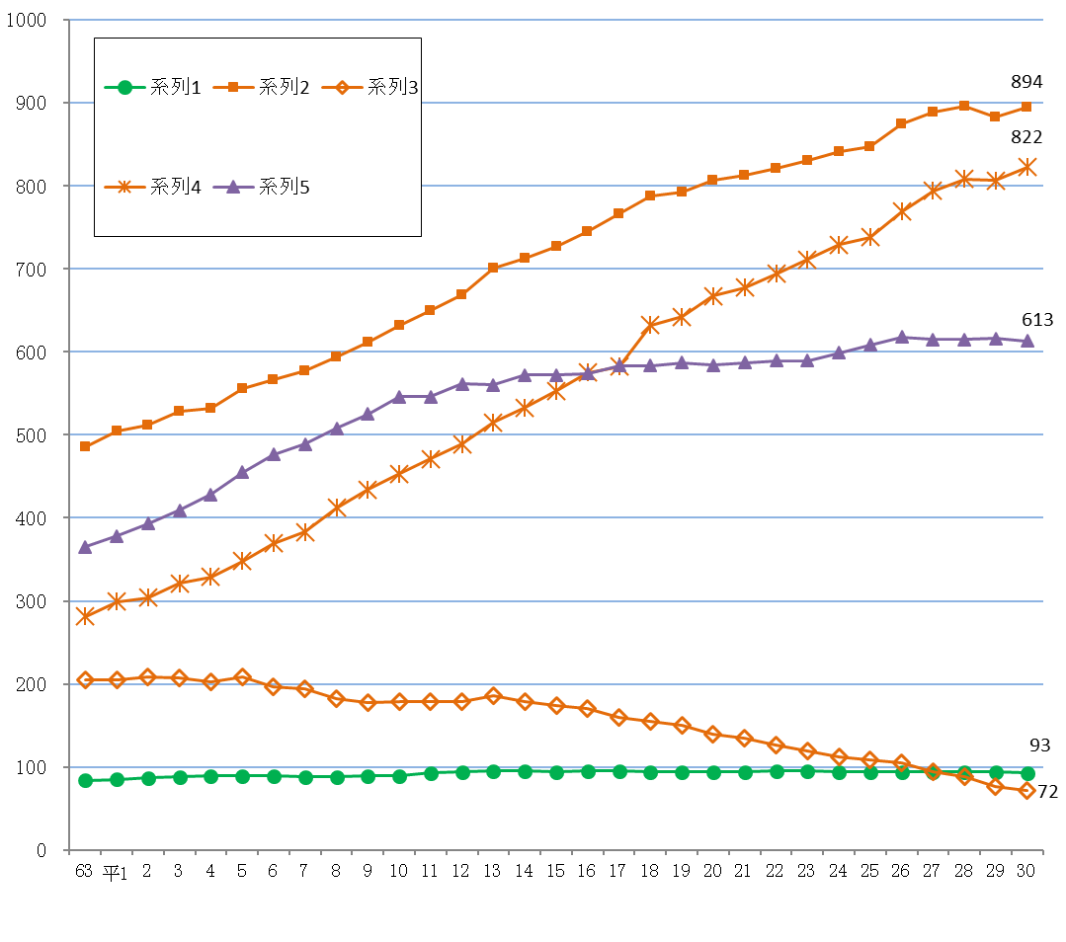
図1-1 医療施設数の年次推移
 |  |  |  |  |  |  | 各年10月1日現在

表２ 施設の種類別にみた施設数の動態状況
 |  |  |  |  |  |  |  | （平成29年10月～平成30年9月）
 | 平成29年 10月１日 現在 | 増減数 |  |  |  |  |  | 平成30年 10月１日 現在
 |  |  | 増 |  | 減 |  | 種別等 の変更
 |  |  | 開設 | 再開 | 廃止 | 休止
総数 | 1,592 | 8 | 40 | 4 | 29 | 7 | - | 1,600
病院 | 94 | △ 1 | - | - | 1 | - | - | 93
精神科病院 | 13 | - | - | - | - | - | - | 13
一 般 病 院 | 81 | △ 1 | - | - | 1 | - | - | 80
一般診療所 | 882 | 12 | 36 | 3 | 23 | 4 | - | 894
歯科診療所 | 616 | △ 3 | 4 | 1 | 5 | 3 | - | 613

表３ 人口10万対施設数
 |  |  |  |  |  |  |  | 平成30年10月１日現在
 |  |  | 病院 |  |  | 一般 診療所 |  | 歯科 診療所
 |  |  |  | 精神科病院 | 一般病院 |  | 有床
施設の種類別施設数 | 全国 |  | 8,372 | 1,058 | 7,314 | 102,105 | 6,934 | 68,613
 | 沖縄県 |  | 93 | 13 | 80 | 894 | 72 | 613
人口10万対施設数 | 全国 |  | 6.6 | 0.8 | 5.8 | 80.8 | 5.5 | 54.3
 | 沖縄県 |  | 6.4 | 0.9 | 5.5 | 61.7 | 5.0 | 42.3

表4
(2) 開設者別にみた施設数
施設数を開設者別にみると、病院は「医療法人」が67施設（病院総数の72.0％）と最も多く、次いで「公的医療機関」が9施設(同9.7%)となっている。一般診療所は「医療法人」が385施設（一般診療所総数の43.1%）と最も多く、次いで「個人」が358施設（同40.0％）となっている。歯科診療所は「個人」が476施設（歯科診療所総数の77.7%）と最も多くなっている。 前年と比べると、病院は「個人」が1施設減少した。一般診療所は「医療法人」、「個人」、「その他」がそれぞれ4施設増加した。歯科診療所は「医療法人」が7施設増加したが、「公的医療機関」が1施設、「個人」が9施設減少している。（表4）

 | 1 | 1 | 1 | 1 | 1
表4 開設者別にみた施設数
 |  |  |  |  |  |  |  | 各年10月1日現在
 |  | 施設数 |  |  |  | 対前年 |  | 構成割合(%)
 |  | 平成27年 | 平成28年 | 平成29年 | 平成30年 | 増減数 | 増減率(%) | 平成29年 | 平成30年
病院 |  | 94 | 94 | 94 | 93 | △ 1 | △ 1.1 | 100.0 | 100.0
 | 国 | 6 | 6 | 6 | 6 | - | - | 6.4 | 6.5
 | 公的医療機関 | 9 | 9 | 9 | 9 | - | - | 9.6 | 9.7
 | 社会保険関係団体 | - | - | - | - | - | ・ | - | -
 | 医療法人 | 66 | 67 | 67 | 67 | - | - | 71.3 | 72.0
 | 個人 | 2 | 1 | 1 | - | △ 1 | △ 100.0 | 1.1 | -
 | その他 | 11 | 11 | 11 | 11 | - | - | 11.7 | 11.8
一般診療所 |  | 888 | 896 | 882 | 894 | 12 | 1.4 | 100.0 | 100.0
 | 国 | 10 | 11 | 10 | 10 | - | - | 1.1 | 1.1
 | 公的医療機関 | 33 | 33 | 33 | 33 | - | - | 3.7 | 3.7
 | 社会保険関係団体 | 6 | 6 | 6 | 6 | - | - | 0.7 | 0.7
 | 医療法人 | 362 | 378 | 381 | 385 | 4 | 1.0 | 43.2 | 43.1
 | 個人 | 387 | 374 | 354 | 358 | 4 | 1.1 | 40.1 | 40.0
 | その他 | 90 | 94 | 98 | 102 | 4 | 4.1 | 11.1 | 11.4
歯科診療所 |  | 615 | 615 | 616 | 613 | △ 3 | △ 0.5 | 100.0 | 100.0
 | 国 | - | - | - | - | - | ・ | - | -
 | 公的医療機関 | 11 | 11 | 11 | 10 | △ 1 | △ 9.1 | 1.8 | 1.6
 | 社会保険関係団体 | - | - | - | - | - | ・ | - | -
 | 医療法人 | 110 | 117 | 118 | 125 | 7 | 5.9 | 19.2 | 20.4
 | 個人 | 493 | 486 | 485 | 476 | △ 9 | △ 1.9 | 78.7 | 77.7
 | その他 | 1 | 1 | 2 | 2 | - | - | 0.3 | 0.3

表8
図1-2 病床の種類別にみた病床数の年次推移
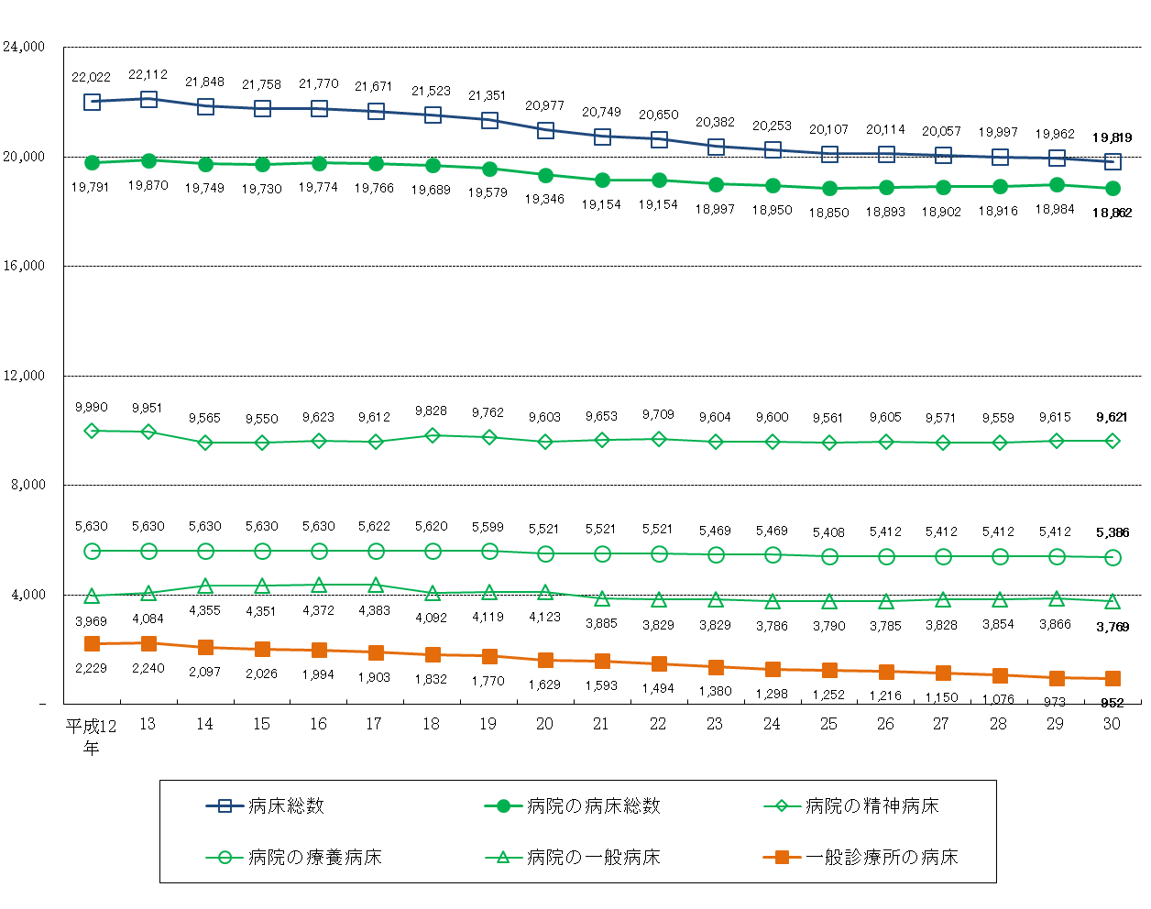

表8 病床の種類別に見た病床数の年次推移
 |  |  |  |  |  |  |  |  |  |  |  |  |  |  |  |  | 各年10月１日現在
 |  | 平成12年 | 13 | 14 | 15 | 16 | 17 | 18 | 19 | 20 | 21 | 22 | 23 | 24 | 25 | 26 | 27 | 28 | 29 | 30
病床総数 |  | 22,022 | 22,112 | 21,848 | 21,758 | 21,770 | 21,671 | 21,523 | 21,351 | 20,977 | 20,749 | 20,650 | 20,382 | 20,253 | 20,107 | 20,114 | 20,057 | 19,997 | 19,962 | 19,819
病院 |  | 19,791 | 19,870 | 19,749 | 19,730 | 19,774 | 19,766 | 19,689 | 19,579 | 19,346 | 19,154 | 19,154 | 18,997 | 18,950 | 18,850 | 18,893 | 18,902 | 18,916 | 18,984 | 18,862
 | 精神病床 | 5,630 | 5,630 | 5,630 | 5,630 | 5,630 | 5,622 | 5,620 | 5,599 | 5,521 | 5,521 | 5,521 | 5,469 | 5,469 | 5,408 | 5,412 | 5,412 | 5,412 | 5,412 | 5,386
 | 感染症病床 | 21 | 24 | 18 | 18 | 18 | 18 | 18 | 18 | 18 | 24 | 24 | 24 | 24 | 24 | 24 | 24 | 24 | 24 | 24
 | 結核病床 | 181 | 181 | 181 | 181 | 131 | 131 | 131 | 81 | 81 | 71 | 71 | 71 | 71 | 67 | 67 | 67 | 67 | 67 | 62
 | 療養病床 | 3,969 | 4,084 | 4,355 | 4,351 | 4,372 | 4,383 | 4,092 | 4,119 | 4,123 | 3,885 | 3,829 | 3,829 | 3,786 | 3,790 | 3,785 | 3,828 | 3,854 | 3,866 | 3,769
 | 一般病床 | 9,990 | 9,951 | 9,565 | 9,550 | 9,623 | 9,612 | 9,828 | 9,762 | 9,603 | 9,653 | 9,709 | 9,604 | 9,600 | 9,561 | 9,605 | 9,571 | 9,559 | 9,615 | 9,621
一般診療所 |  | 2,229 | 2,240 | 2,097 | 2,026 | 1,994 | 1,903 | 1,832 | 1,770 | 1,629 | 1,593 | 1,494 | 1,380 | 1,298 | 1,252 | 1,216 | 1,150 | 1,076 | 973 | 952
 | (再掲)療養病床 | 325 | 309 | 282 | 274 | 273 | 287 | 267 | 267 | 263 | 263 | 229 | 208 | 176 | 176 | 168 | 168 | 161 | 116 | 112
歯科診療所 |  | 2 | 2 | 2 | 2 | 2 | 2 | 2 | 2 | 2 | 2 | 2 | 5 | 5 | 5 | 5 | 5 | 5 | 5 | 5

